상품제안서
투톤 메모패드홀더 (25절) | 상품코드: S26074

 |  |  |  |  |  |  | 02-713-8555 | www.synergygift.co.kr
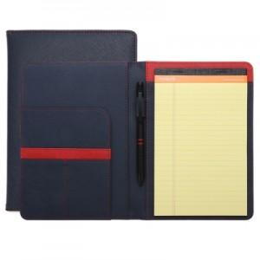 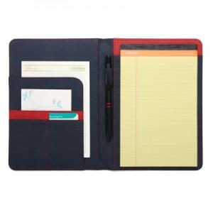

【상세/제작정보】

【인쇄/포장옵션】 | 불박 / 포장지포장

【공급단가】 | 수량 | 100~ | 500~ | 1,000~ | 3,000~ | 5,000~
*VAT별도 | 단가 | 9,100원 | 8,610원 | 8,190원 | 7,980원 | 7,840원

【상품 URL】 | https://www.synergygift.co.kr:443/src/goods_detail.php?gdno=26074

